Rapport info
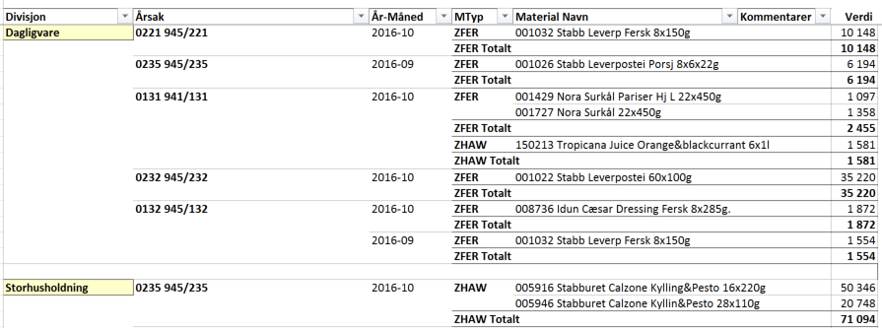

Kondemneringsoversikt

 | Trykk F10 for å vise utvalgsbilde

Rapporten Inneholder |  | Rapport Statistikker
- Leser materialbevegelsetype dokumenter .
- Vis data på divisjon, fabrikk, materialtype, årsakskode og periode
- Plukker transaksjoner med bevegelsestype 941 til 945

- Maksimal utvalg tiden er 24 måneder.

Utvalg – angi Månedsnr og dato fylles automatisk eller tast inn fra_til dato og velg evnetuelt fabrikk og materialtype for å begrense utvalg
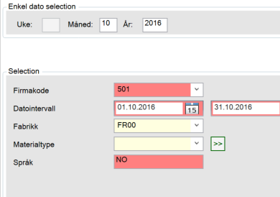

Oversikt - folder viser kondemneringer på divisjon pr fabrikk pr materialtype og måned i verdi
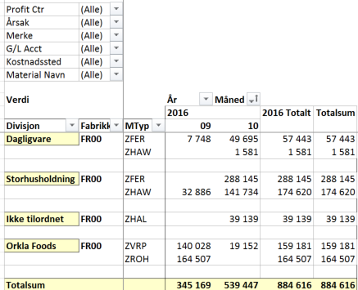

Fabrikk – folderen viser kondemnering pr divisjon pr årsakskode pr fabrikk og totalt
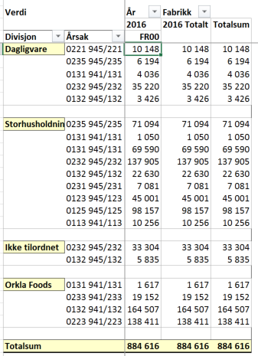

Produkt – folderen viser kondemneringer pr produkt for utvalgt periode og divisjon
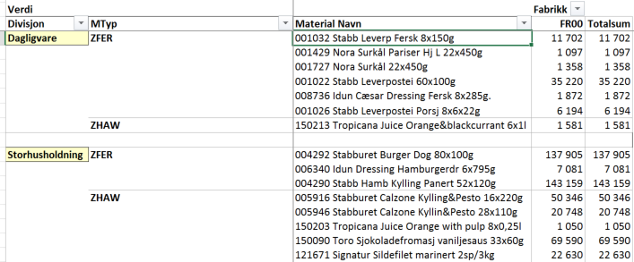

Rotårsak – folderen viser kondemneringer pr divisjon pr årsakskode

Oversikt
Kondemneringsoversikt
0

Profit Ctr | (All)
Årsak | (All)
Merke | (All)
G/L Acct | (All)
Kostnadssted | (All)
Material Navn | (All)

Verdi |  |  | År | Måned
 |  |  | 2013 | 2013 Total | Grand Total
Divisjon | Fabrikk | MTyp | 01
Dagligvare | FR00 | ZFER | 242 | 242 | 242

Storhusholdning | FR00 | ZFER | 59 | 59 | 59

Grand Total |  |  | 300 | 300 | 300

Fabrikk
Kondemneringsoversikt
0

Profit Ctr | (All)
Merke | (All)
Måned | (All)
G/L Acct | (All)
Kostnadssted | (All)
Material Navn | (All)
MTyp | (All)

Verdi |  | År | Fabrikk
 |  | 2013 | 2013 Total | Grand Total
Divisjon | Årsak | FR00
Dagligvare |  | 242 | 242 | 242

Storhusholdning |  | 59 | 59 | 59

Grand Total |  | 300 | 300 | 300

Produkt
Kondemneringsoversikt
0

Profit Ctr | (All)
Merke | (All)
År-Måned | (All)
Måned | (All)
År | (All)
G/L Acct | (All)
Kostnadssted | (All)
Årsak | (All)

Verdi |  |  | Fabrikk
Divisjon | MTyp | Material Navn | FR00 | Grand Total
Dagligvare | ZFER | 001642 Stabbur-Makrell Pepper 20x80g | 242 | 242

Storhusholdning | ZFER | 001518 Stabb Leverp Bacon Porsj 70x22g | 59 | 59

Grand Total |  |  | 300 | 300

Rotårsak
Kondemneringsoversikt
0
Å kunne legge til kommentar feltene År-måned og Materialnavn må være synlig.

Profit Ctr | (All)
År | (All)
Merke | (All)
Måned | (All)
Fabrikk | (All)

Divisjon | Årsak | År-Måned | MTyp | Material Navn | Kommentarer | Verdi
Dagligvare |  | 2013-01 | ZFER | 001642 Stabbur-Makrell Pepper 20x80g |  | 242

Storhusholdning |  | 2013-01 | ZFER | 001518 Stabb Leverp Bacon Porsj 70x22g |  | 59

Grand Total |  |  |  |  |  | 300

